Chi tiết địa chất
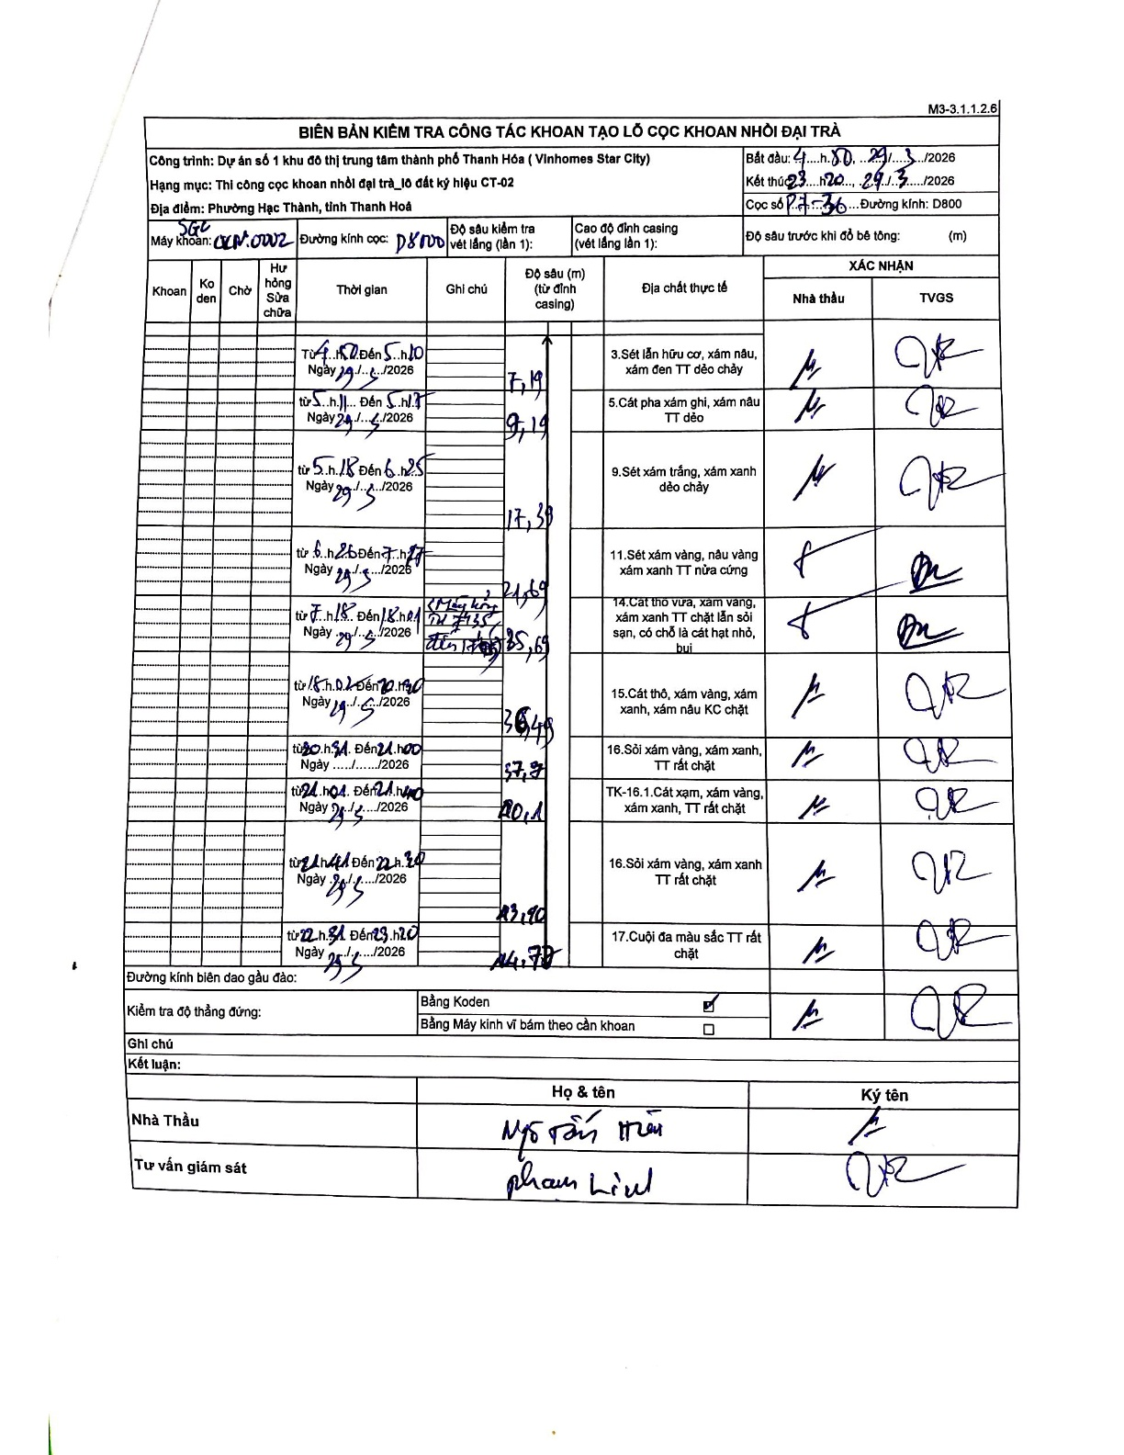
Dự án | Star City Thanh Hóa
Hạng mục | Thi công cọc khoan nhồi, tường vây cho các hạng mục_Lô CT-02
Tên bộ phận | CT-02
Số hiệu cọc | P7-36
Tên Máy khoan | SGC-KCN0002
Đường kính | D800
Bắt đầu thi công | 04:50 29/03/2026
Kết thúc thi công | 23:20 29/03/2026

Địa chất TT | Đường kính | Mô tả lớp thiết kế | Từ (h) | Đến (h) | Cao độ từ | Cao độ đến | T.Gian (h) | Dài (m) | V (m/h) | Ghi chú
1 | D800 | Sét lẫn hữu cơ, xám nâu, xám đen TT dẻo chảy | 04:50 29/03/2026 | 05:10 29/03/2026 | -0.71 | -7.19 | 0.33 | 6.48 | 19.44 | Chiều dài tự tính từ đỉnh casing
2 | D800 | Cát pha xám ghi, xám nâu TT dẻo | 05:11 29/03/2026 | 05:17 29/03/2026 | -7.19 | -9.19 | 0.1 | 2 | 20
3 | D800 | Sét xám trắng, xám xanh dẻo chảy | 05:18 29/03/2026 | 06:25 29/03/2026 | -9.19 | -17.39 | 1.12 | 8.2 | 7.34
4 | D800 | Sét xám vàng, nâu vàng xám xanh TT nửa cứng | 06:26 29/03/2026 | 07:17 29/03/2026 | -17.39 | -21.69 | 0.85 | 4.3 | 5.06
5 | D800 | Cát thô vừa, xám vàng, xám xanh TT chặt lẫn sỏi sạn, có chỗ là cát hạt nhỏ, bụi | 07:18 29/03/2026 | 18:01 29/03/2026 | -21.69 | -25.69 | 10.72 | 4 | 0.37 | Có ghi chú Máy hỏng thay cáp
6 | D800 | Cát thô, xám vàng, xám xanh, xám nâu KC chặt | 18:02 29/03/2026 | 20:30 29/03/2026 | -25.69 | -36.49 | 2.47 | 10.8 | 4.38
7 | D800 | Sỏi xám vàng, xám xanh, TT rất chặt | 20:31 29/03/2026 | 21:00 29/03/2026 | -36.49 | -37.7 | 0.48 | 1.21 | 2.5
8 | D800 | TK-16.1. Cát xám, xám vàng, xám xanh, TT rất chặt | 21:01 29/03/2026 | 21:40 29/03/2026 | -37.7 | -40.1 | 0.65 | 2.4 | 3.69
9 | D800 | Sỏi xám vàng, xám xanh TT rất chặt | 21:41 29/03/2026 | 22:30 29/03/2026 | -40.1 | -43.1 | 0.82 | 3 | 3.67
10 | D800 | Cuội đa màu sắc TT rất chặt | 22:31 29/03/2026 | 23:20 29/03/2026 | -43.1 | -44.78 | 0.82 | 1.68 | 2.06

ẢNH BIÊN BẢN GỐC

